listing
1) ENGLISH ITEM NAME (ex : OOOO machine) | 2)中文名称 | 3) MANUFACTUROR (ex : OOO company) | 4) MODEL NO (ex : abc-123) | 5)Serial number | 6)CN hs code | 7)VN hs code | 8)Material | 9) VOLTAGE (ex : 220V) | 10) CAPACITY (ex :1200KW) | 11) Manufacture date (yyyy-mm-dd) | 12) ORIGIN | 13) NEW or USED | 14) PICTURE (BEFORE PACKING) | 15) PICTURE (NAME PLATE or label) | 16)Quantity | 17)cost(RMB 13%VAT) | 18)cost(USD) | 19)Total cost(USD) | 20)CARTON NO. | 21)CTN QTY | 22)G.W(KGS) | 23)N.W(KGS) | 24)Package Size(CM) | 25)Part size(CM) | 26)应用范围 | 27)是否带电源
solenoid valve | M10M/M20夹板电磁阀 | SMC CORPORATION | SY3140-5MZ |  |  |  | 塑胶/五金/电子 | DC5V | 5W | 2024.10.10 | JAPAN | NEW |  |  | 5 | 395*5 |  |  |  | 1 | 1 | 0.05*5 | 21*20*15 | 7*4*1.5 | SMT | NO
Air filter | M10/20滤芯 | i-PULSE Co., LTD. | LG0-M95A2-10X |  |  |  | 塑胶/纤维 |  |  | 2024.10.10 | JAPAN | NEW |  | 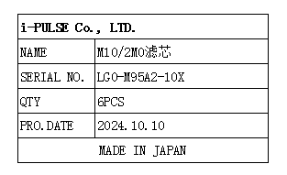 | 6 | 180*6 |  |  |  |  |  | 0.03*6 |  | 5*4.3 | SMT | NO
Air filter | M4E/M6E滤芯 | i-PULSE Co., LTD. | LG0-M85A2-10X |  |  |  | 纤维 |  |  | 2024.10.10 | JAPAN | NEW |  | 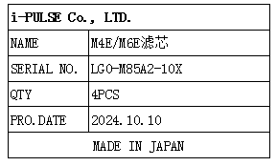 | 4 | 180*4 |  |  |  |  |  | 0.01*4 |  | 4.*3*3 | SMT | NO
spring | F1-12弹簧 | i-PULSE Co., LTD. | FTA-A12-8164-310C |  |  |  | 五金 |  |  | 2024.10.10 | JAPAN | NEW |  | 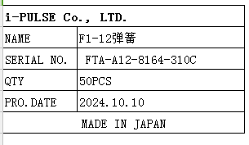 | 50 | 12*50 |  |  |  |  |  | 0.001*50 |  | 3*0.5*0.5 | SMT | NO

